Karta_Depå pkt
 |  |  | Skicka upp rena kläder, strumpor, ev gympaskor
 |  |  | t Hemavan för hemfärden
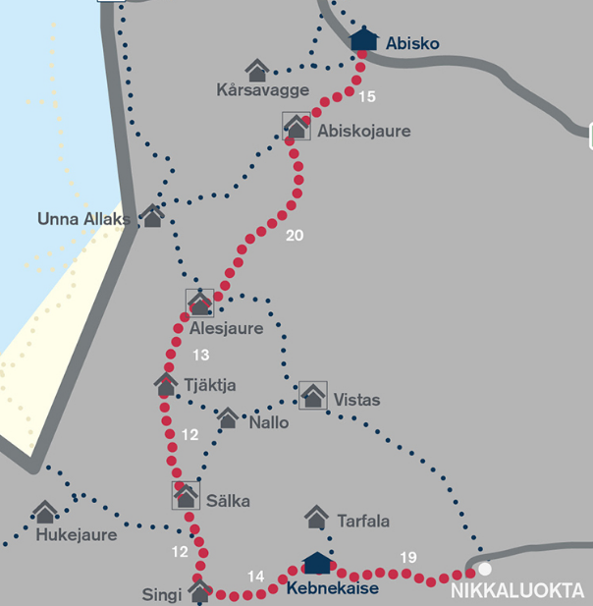

60km Sälka - Abisko, 3d
Depå paket 5 |  | Depå paket +
mat | 2*5d | Liners | 2
snabbgryn, linfrö, torkad frukt | 5d | yllestrumpa | 2
powerbars | 2*5d | plastpåse för tvättning
äpplen | 2
torrmjölk | 10
thepåsar | 10
socker rör | 10 | Depå paket 10
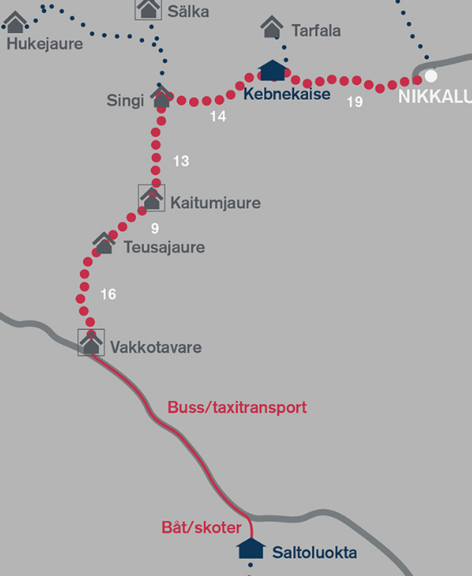
tvättmedel | i påse | mat | 2*5d
schampo | i påse | snabbgryn, linfrö, torkad frukt | 10d
balsam | i påse | powerbars | 2*5d
50km Vakkotavare - Sälka, 4d
resorb | 8 | äpplen | 2
trosskydd | 6 | torr mjölk | 10
servetter | 3pkt | thepåsar | 20
Båt alt Roddbåt
kartdel |  | socker rör | 20
plastpåse för tvättning |  | tvättmedel | i påse *2
Båt alt Roddbåt 1km
 |  | schampo | i påse *2
 |  | balsam | i påse *2
 |  | resorb | 15
 |  | trosskydd | 12
Ev buss Saltoluokta - Vakkotavare. (30km)
 |  | servetter | 6pkt
 |  | Kartdel
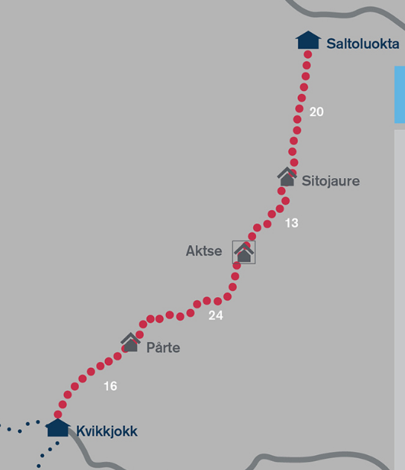
 |  | plastpåse för tvättning
Saltoluokta :depå 10, övernatt, vilodag

73km Kvikkjokk - Saltoluokta,4d
Båt alt Roddbåt 3,5km

Kvikkjokk:depå 5 och +, övernatt, vilodag

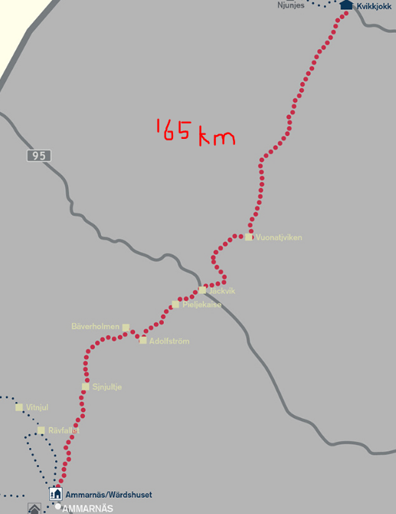

ca 85km Jäckvik - Kvikkjokk ,4d

Båt alt Roddbåt

Jäckvik: depå 5 hos handlarn, övernatt, vilodag

ca 80km Amm - Jäckvik 4d

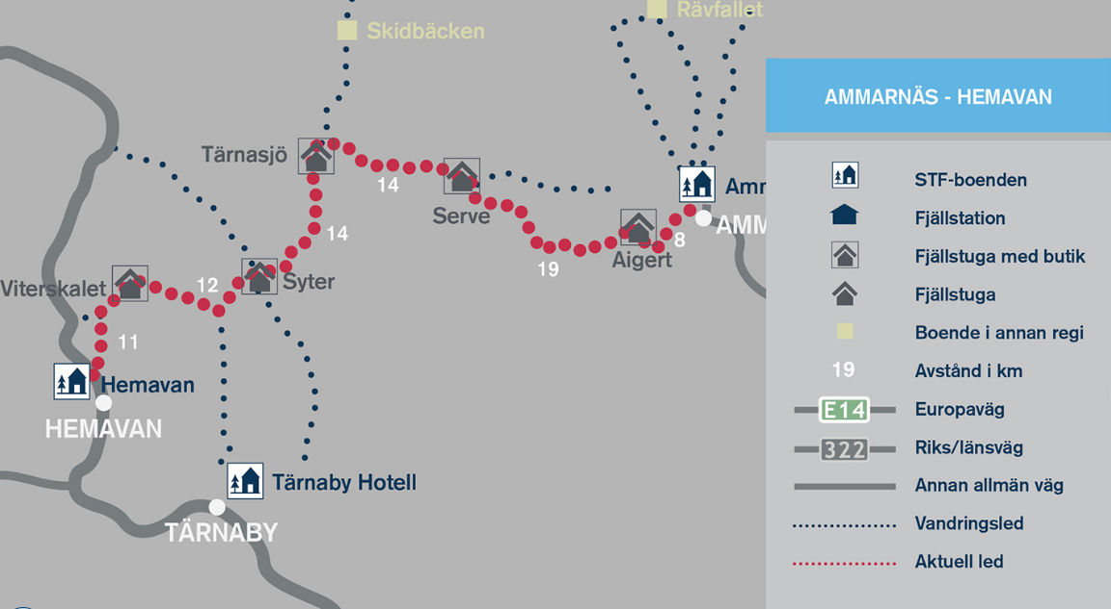

Ammarnäs:depå 5, övernatt, vilodag

78km Hmav-Amm 4d
 |  |  |  | Övernattning
 |  |  |  | Depå Bussgods

